信用交易
融资融券市场交易数据统计(2024-03-26)

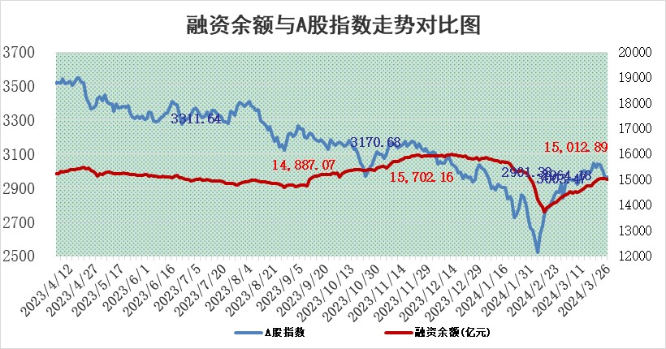
标的证券 | 融资融券余额（亿元） | 融资余额（亿元） | 融券余额（亿元） | 融资买入额（亿元） | 融资融券规模变化（亿元） | 融资余额增幅(‰) | 融券余额增幅(%)
统计数据 | 15,439.26 | 15,012.89 | 414.53 | 764.60 | -11.29 | -0.66 | -0.31

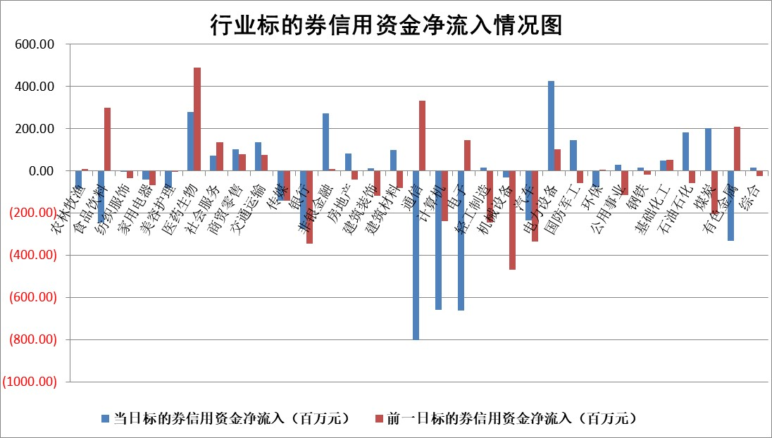

 |  |  |  |  |  |  |  | 2

 |  |  |  |  |  |  |  | 5
标的基金代码 | 标的基金简称 | 融资余额/市值(%) | 融资余额增幅(%) | 融资买入额/成交金额(%) | （融资余额净增额-融券余额净增额）/市值(‱) | 融券余额降幅(%) | ABS[（融资余额净增额-融券余额净增额）/市值净增额-1](%)
159902 | 华夏中小板ETF | 0.00 | 0.00 | 0.00 | 0.00 | 0.00 | 100.00
159915 | 易方达创业板ETF | 2.19 | 1.98 | 345859.62 | 3.35 | -83.51 | 94.55
159919 | 嘉实沪深300ETF | 0.70 | 1.70 | 11.78 | 1.39 | 5.63 | 96.36
159920 | 华夏恒生ETF | 52.79 | -0.27 | 3.08 | -14.43 | -1.32 | 111.07
159922 | 嘉实中证500ETF | 0.51 | 55.76 | 39.84 | 18.70 | 0.45 | 140.95
159925 | 南方沪深300ETF | 0.04 | 2.41 | 0.04 | -0.03 | -0.40 | 100.08
159928 | 消费ETF | 1.10 | 0.23 | 1.23 | 0.03 | -14.80 | 99.97
159934 | 易方达黄金ETF | 160.22 | -0.09 | 4.64 | -14.54 | 0.00 | 164.89
159939 | 全指信息技术ETF | 0.83 | 6.34 | 70.65 | 4.80 | 0.00 | 103.91
159940 | 全指金融地产ETF | 0.11 | -2.90 | 0.00 | -0.32 | 0.00 | 100.27
159995 | 半导体芯片ETF | 2.60 | 1.18 | 120.25 | 3.38 | 1.32 | 102.64
159997 | 天弘中证电子ETF | 2.00 | 3.61 | 2.63 | 6.98 | 0.81 | 108.57
159998 | 天弘中证计算机主题ETF | 0.57 | -0.11 | 0.14 | 0.22 | 1.95 | 100.11
510050 | 华夏上证50ETF | 4.41 | -0.29 | 208.67 | -1.18 | 2.74 | 100.87
510180 | 华安上证180ETF | 0.46 | -0.36 | 0.26 | -0.18 | -3.65 | 100.70
510880 | 华泰柏瑞红利ETF | 0.28 | 6.87 | 3.77 | 2.09 | 18.88 | 131.46
510900 | 易方达恒生H股ETF | 63.06 | -0.34 | 2.70 | -21.71 | 0.00 | 113.33
511010 | 5年期国债ETF | 10.68 | 0.28 | 0.17 | 2.95 | 0.00 | 364.95
511380 | 可转债及可交换债券ETF | 5.50 | -3.21 | 7.44 | -18.27 | 0.06 | 318.22
512000 | 全指证券ETF | 8.25 | -0.20 | 19.22 | -1.52 | 2.69 | 112.08
512010 | 沪深300医药卫生ETF | 6.15 | 0.52 | 140.23 | 2.30 | -3.73 | 102.89
512070 | 沪深300非银ETF | 2.44 | 2.96 | 133.66 | 7.33 | 5.11 | 80.47
512400 | 南方中证申万有色金属ETF | 2.36 | -0.49 | 1.12 | 0.88 | 21.59 | 100.55
512580 | 广发中证环保产业ETF | 1.27 | 2.98 | 0.85 | 3.58 | -1.71 | 97.77
512660 | 国泰中证军工ETF | 3.32 | 1.88 | 13.01 | 5.37 | -2.77 | 116.61
512800 | 华宝中证银行ETF | 14.04 | -0.47 | 2.16 | -7.23 | -1.85 | 103.98
512980 | 广发中证传媒ETF | 1.23 | 14.20 | 416.57 | 15.60 | 2.58 | 104.23
515030 | 华夏中证新能源汽车ETF | 2.50 | 0.31 | 11.15 | -0.10 | -9.56 | 100.04
515050 | 华夏中证5G通信主题ETF | 0.96 | 4.93 | 3.93 | 4.97 | 6.19 | 104.21
515070 | 华夏中证人工智能ETF | 3.46 | 6.90 | 46.00 | 23.14 | 2.16 | 122.33
标的股票比较指标 |  | 融资余额/流通A股市值(%) | 融资余额增幅(%) | 融资买入额/成交金额(%) | （融资余额净增额-融券余额净增额）/流通A股市值(‱) | 融券余额降幅(%) | ABS[（融资余额净增额-融券余额净增额）/流通A股市值净增额-1](%)
前十名标的个股 |  | 仁东控股 | 智翔金泰 | 中国能建 | 津荣天宇 | 青云科技 | 水羊股份
 |  | 万得凯 | 津荣天宇 | 双元科技 | 开创电气 | 龙利得 | 谱尼测试
 |  | 骏成科技 | 谱尼测试 | 智翔金泰 | 显盈科技 | 浙江恒威 | 开勒股份
 |  | 元琛科技 | 神马电力 | 银龙股份 | 创益通 | 三生国健 | 硕贝德
 |  | 福星股份 | 显盈科技 | 亚盛集团 | 盛景微 | 何氏眼科 | 嘉益股份
 |  | 中研股份 | 盛德鑫泰 | 天奥电子 | 莱斯信息 | 云南白药 | 致欧科技
 |  | 元道通信 | 津投城开 | 京东方A | 谱尼测试 | 药康生物 | 万丰股份
 |  | 常青科技 | 嘉益股份 | 东莞控股 | 盛德鑫泰 | 通灵股份 | 腾达科技
 |  | 容百科技 | 臻镭科技 | 青木股份 | 波导股份 | 中亦科技 | 华特达因
 |  | 雅博股份 | 开创电气 | 新天然气 | 读客文化 | 中视传媒 | 绿岛风
后十名标的个股 |  | 科博达 | 鼎通科技 | 长电科技 | 万丰股份 | 新锦动力 | 海看股份
 |  | 苏泊尔 | 爱威科技 | 长春燃气 | 鼎通科技 | 东方园林 | 宏源药业
 |  | 古井贡酒 | 水羊股份 | 华夏幸福 | 爱威科技 | 中红医疗 | 天壕能源
 |  | 星宇股份 | 万丰股份 | 嘉寓股份 | 水羊股份 | 新特电气 | 爱乐达
 |  | 柏楚电子 | 沃尔核材 | 保力新 | 沃尔核材 | 致远互联 | 创益通
 |  | 招商公路 | 金山办公 | 中南建设 | 华安鑫创 | 舜禹股份 | 鼎泰高科
 |  | 山东高速 | 蔚蓝锂芯 | 傲农生物 | 英特科技 | 高澜股份 | 闰土股份 | ;
 |  | 宁沪高速 | 福昕软件 | 岩石股份 | 东田微 | 北斗星通 | 永福股份
 |  | 中国人寿 | 华塑科技 | 合力泰 | 铜牛信息 | 三友联众 | 英搏尔
 |  | 皖通高速 | 安培龙 | 欢乐家 | 华塑科技 | 京泉华 | 建研设计
说明：1.以上普通交易数据和信用交易数据皆以交易日收盘后数据为基准；2.上述标的证券总数据只计算标的证券市场总数据，不包括从标的证券中调出去标的证券数据，所以与交易所公布的总值略有不同； 3.上述行业采用申万一级行业分类；4.以上标的基金和标的个股中比较的6个指标值中：前5个（从左至右）为正向指标，值越大排名越靠前；第6个为逆向指标，值越小，排名越靠前；5.第6个指标中ABS[]表示求绝对值，其主要用于考量信用资金相对净流入对股价相对净变化的贡献程度；6.数据来源：wind，交易所。

 | 证券代码 | 新增融资余额 | 融资买入额 | 融资买入增幅前10
远大智能 | 002689 | 28175353 | 42268582 | 199%
亚太股份 | 002284 | 21555247 | 34242865 | 82%
赛诺医疗 | 688108 | 72122899 | 101076547 | 78%
湖南发展 | 000722 | 66023557 | 137112987 | 75%
柘中股份 | 002346 | 14584119 | 36845980 | 58%
国城矿业 | 000688 | 24683149 | 48240585 | 54%
兆新股份 | 002256 | 1985058 | 4066269 | 52%
凯美特气 | 002549 | 33806472 | 61340055 | 52%
华昌达 | 300278 | 13474542 | 19303225 | 48%
新华联 | 000620 | 27311937 | 39201759 | 43%

 | 证券代码 | 新增融资余额 | 融资买入额 | 融资买入增幅前10
兔宝宝 | 002043 | 73310337 | 89923983 | 334%
捷昌驱动 | 603583 | 26026415 | 31686727 | 262%
湘财股份 | 600095 | 94196837 | 132280449 | 252%
中谷物流 | 603565 | 49103883 | 60098371 | 234%
中青宝 | 300052 | 24215352 | 31377809 | 98%
顾家家居 | 603816 | 138518545 | 188424210 | 78%
喜临门 | 603008 | 31503289 | 48351944 | 77%
财信发展 | 000838 | 10831830 | 17666790 | 74%
苏州银行 | 002966 | 10578096 | 19143736 | 72%
金诚信 | 603979 | 23858538 | 36098133 | 60%

